Tabelle1
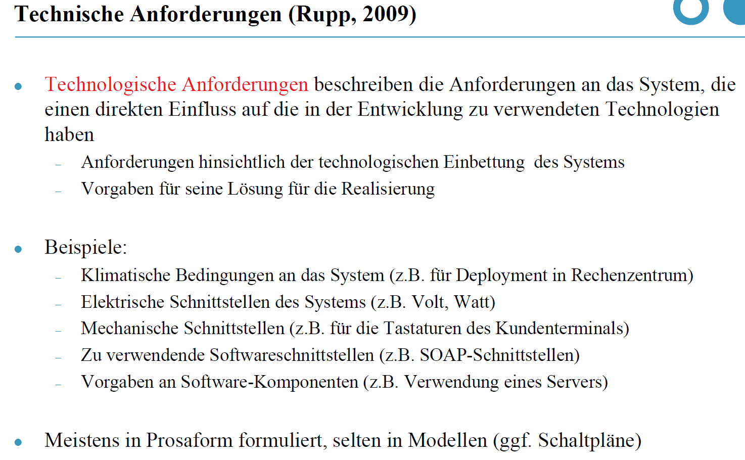
Nr. | Text
1 | Die persistenten Daten müssen auf einer PostgreSQL-DB via JDBC abgespeichert werden.
2 | Mit dem Tool SonarQube müssen technische Schulden und Bad Code Smells Analysiert und visualisiert werden.
3 | Die Datenbank muss mit Roundtrip-Tests getestet werden.
4 | Die Software muss via SEPP deployed werden.
5 | Der externe Zugriff zum deployen der Software via SEPP muss via OpenVPN erfolgen.
6 | Benachrichtigungen über Software-Fehler sollen per E-Mail gesendet werden.
7 | In der Produktivumgebung soll die E-Mail-Benachrichtigung im Fehlerfall deaktiviert werden können.
8 | Die Datenbankimplementierung soll mit Mockito getestet werden.

